Résultats
Caractéristiques de l'echantillon
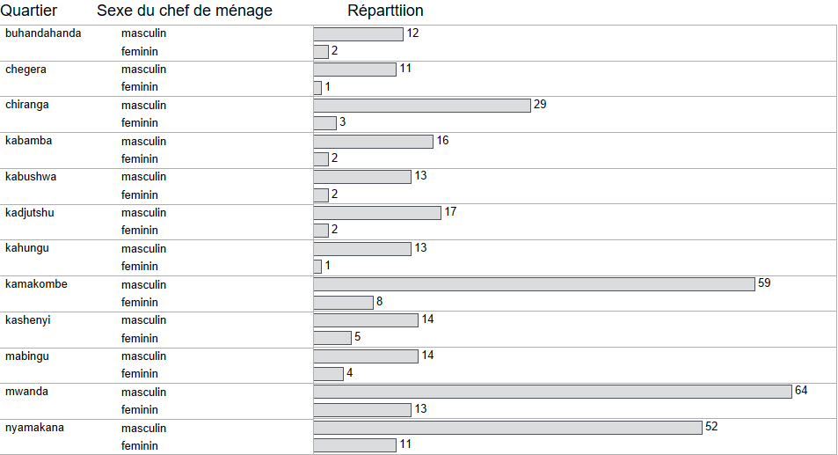

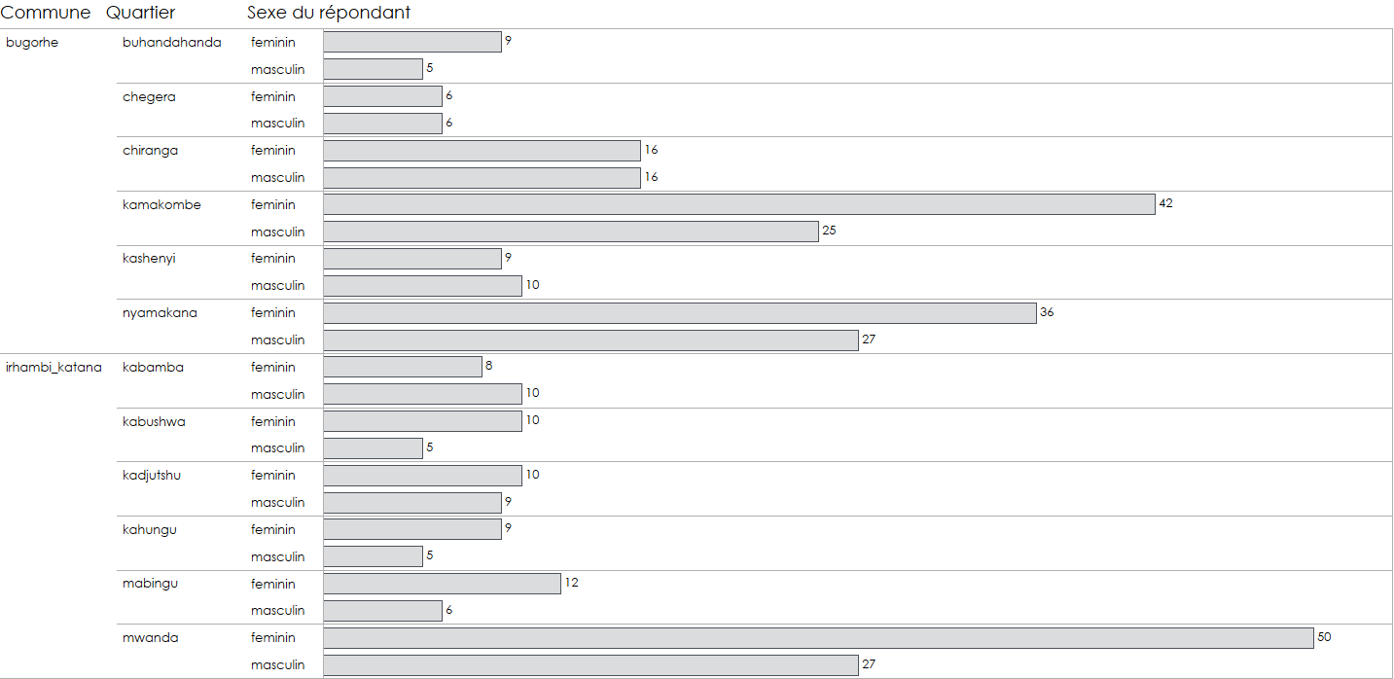

De la vie associative des repondants
 | n | %
oui | 168 | 46%
non | 200 | 54%
Ensembles | 368
 | Types d'association
 | n | %
association_fminine | 11 | 3%
association_masculine | 12 | 3%
societ_civille | 4 | 1%
association_des_jeunes | 12 | 3%
association_villageoise_depargne_et_de_credit | 118 | 32%
muso | 9 | 2%
association_des_usager_de_leau | 2 | 1%
la_coalition_pour_la_gouvernance_des_entreprises_publiques_cogep | 0 | 0%
cogep | 1 | 0%
autre | 26 | 7%
De la profession

colporteur | 29 | 8%
sans_emploi | 19 | 5%
travail_journalier | 17 | 5%
motard | 4 | 1%
agriculteur | 181 | 49%
autre_prciser | 33 | 9%
agent_de_letat | 36 | 10%
arme | 4 | 1%
main_duvre | 19 | 5%
pcheur | 3 | 1%
enseignante | 15 | 4%
pretre | 1 | 0%
artisan | 4 | 1%
mnagre | 3 | 1%
Ensembles | 368
De la participation aux deux évaluations
oui | 309 | 84%
non | 58 | 16%
0 | 1 | 0%
Enembles | 368
De la potabilité des sources d'eau pour la boisson
eau potable | 337 | 92%
eau non potable | 31 | 8%
Ensembles | 368
Des sources non agregées
eau_courante | 299 | 81%
source_protg | 32 | 9%
source_non_protg | 27 | 7%
eau_en_bouteille | 3 | 1%
puits_non_protg | 4 | 1%
forage_ou_puits_tubulaire | 2 | 1%
puits_protg | 1 | 0%
Ensembles | 368
Du dynamisme des sources d'eau potables et non potables
Annuelle
eau potable
eau non potable

Row Labels | Count of potabilite_eau | Count of potabilite_eau2
eau non potable | 23 | 9.06%
eau potable | 231 | 90.94%
Grand Total | 254 | 100.00%

Row Labels | Count of baseline_Sources potable OU non potable - saison pluvieuse | Count of baseline_Sources potable OU non potable - saison pluvieuse2
Eau non potable | 51 | 20.08%
Eau potable | 203 | 79.92%
Grand Total | 254 | 100.00%

Row Labels | Count of baseline_Sources potable OU non potable - saison pluvieuse | Count of baseline_Sources potable OU non potable - saison pluvieuse2
Eau non potable | 51 | 20.08%
eau non potable | 7 | 2.76%
eau potable | 44 | 17.32%
Eau potable | 203 | 79.92%
eau non potable | 16 | 6.30%
eau potable | 187 | 73.62%
 | Baseline | annuelle
Eau potable | 80% | 91%
Eau non potable | 20% | 9%
Grand Total | 254 | 100.00%

 | Baseline | annuelle
Eau potable | 80% | 91%
Eau non potable | 20% | 9%

Des membres du ménage chargés de collecter l'eau de la boisson
filles_10-14_ans | 71 | 19%
hommes_25-34_ans | 4 | 1%
femmes_25-34_ans | 43 | 12%
femmesfilles_15-19_ans | 78 | 21%
femmes_20-24_ans | 77 | 21%
garons_10-14_ans | 28 | 8%
hommesgarons_15-19_ans | 19 | 5%
femmes_35-49_ans | 14 | 4%
filles_6-9_ans | 8 | 2%
garons_6-9_ans | 4 | 1%
filles_0-5_ans | 1 | 0%
femmes_50_ans | 11 | 3%
hommes_20-24_ans | 8 | 2%
hommess_35-49_ans | 2 | 1%
Ensembles | 368
De la qualité de l'eau collectée
leau_a_la_couleur | 13 | 4%
leau_a_de_lodeur | 6 | 2%
il_y_a_de_boues_ou_sables_dans_leau | 36 | 10%
leau_a_le_got | 54 | 15%
aucun_problme | 269 | 73%

Du paiement de l'eau
non | 145 | 39%
oui | 223 | 61%
Ensembles | 368

Du montant payé
Moyenne | 1430.7106599
Ecart-type | 3777.6711731
médiane | 500
Répartition
0 | 0
500 | 120
2000 | 5
1000 | 32
2500 | 2
1500 | 2
3500 | 1
200 | 12
250 | 1
300 | 4
7000 | 1
44000 | 1
4000 | 1
6000 | 2
5000 | 3
10000 | 4
400 | 1
100 | 1
11000 | 2
3000 | 1
17000 | 1
De la quantité d'eau potable

Row Labels | annuelle | baseline
bugorhe | 14 | 13
buhandahanda | 23 | 9
chegera | 18 | 6
kamakombe | 10 | 15
kashenyi | 12 | 15
nyamakana | 16 | 13
irhambi_katana | 13 | 15
kabamba | 15 | 12
kabushwa | 12 | 13
kadjutshu | 9 | 9
kahungu | 11 | 13
mabingu | 12 | 10
mwanda | 14 | 18
Grand Total | 13 | 14

Le temps moyen aller-retour et attente
39
Dynamisme de la durée aller-retour et attente
croissance | 161 | 63%
regression | 89 | 35%
 | 115
stagnation | 5 | 2%
dénominateur | 255 | 100%
Types d'accès
accès basique | 167 | 45% |  |  | Nom du Village | Pop | Échantillon |  |  | Echantillon |  |  | Population
accès limité | 81 | 22% |  |  | Chiranga | 22250 | 35 |  |  | Femme | Homme | Ensembles | Femme | Homme | Ensembles
pas d'accès | 120 | 33% |  |  | Chegera | 11700 | 18 | Accès basique |  | 0.17 | 0.83 | 0.45 | 18935 | 92782 | 111717
 | 0 | 0% |  |  | Bishibiru | 4500 | 7 | Accès limité |  | 0.11 | 0.89 | 0.22 | 6134 | 48052 | 54186
Ensembles | 368 |  |  |  | Buhandahanda | 5835 | 9 | Pas d'accès |  | 0.13 | 0.87 | 0.33 | 10639 | 69637 | 80276
 |  |  |  |  | Kashenyi | 12015 | 19
Count of IND_type_acces_eau2 | Column Labels |  |  |  | Nyamakana | 43830 | 69
Row Labels | feminin | masculin | Grand Total |  | Kamakombe | 44522 | 70
accès basique | 17% | 83% | 100% |  | MWANDA | 48590 | 76
accès limité | 11% | 89% | 100% |  | KAHUNGU | 10368 | 16
pas d'accès | 13% | 87% | 100% |  | KABUSHWA | 7033 | 11
Grand Total | 14.57% | 85.43% | 100.00% |  | MABUNGU | 11617 | 18
 |  |  |  |  | KADJUCHU | 12403 | 19
 |  |  |  |  | KABAMBA | 11516 | 18
 |  |  |  |  |  | 246179 | 385

Evolution du type d'accès
croissance | 112 | 44%
regression | 24 | 9%
stagnation | 119 | 47%
 | 113 | 44%
croissance | 112 | 44%
regression | 24 | 9%
stagnation | 119 | 47%
Ensembles | 255 | 100%

Type d'accès par quartier
Count of IND_type_acces_eau | Column Labels
Row Labels | accès basique | accès limité | pas d'accès | Grand Total
buhandahanda | 0.00% | 50.00% | 50.00% | 100.00%
chegera | 25.00% | 16.67% | 58.33% | 100.00%
chiranga | 59.38% | 15.63% | 25.00% | 100.00%
kabamba | 27.78% | 27.78% | 44.44% | 100.00%
kabushwa | 20.00% | 60.00% | 20.00% | 100.00%
kadjutshu | 5.26% | 21.05% | 73.68% | 100.00%
kahungu | 64.29% | 21.43% | 14.29% | 100.00%
kamakombe | 35.82% | 31.34% | 32.84% | 100.00%
kashenyi | 31.58% | 21.05% | 47.37% | 100.00%
mabingu | 33.33% | 11.11% | 55.56% | 100.00%
mwanda | 66.23% | 16.88% | 16.88% | 100.00%
nyamakana | 63.49% | 9.52% | 26.98% | 100.00%
Grand Total | 45.38% | 22.01% | 32.61% | 100.00%

Assainissement

Possession des toilettes | n | %
non | 16 | 4%
oui | 352 | 96%
Ensembles | 368
Type d'accès aux installations sanitaires
accès basique | 61 | 17%
accès limité | 4 | 1%
pas d'accès | 303 | 82%
Ensembles | 368
Type d'accès aux installations sanitaires par sexe du chef de ménage

Count of IND_Type_acces_toilet | Column Labels
Row Labels | feminin | masculin | Grand Total |  |  |  |  | Echantillon |  |  | Population
accès basique | 14.75% | 85.25% | 100.00% |  |  |  |  | Femme | Homme | Ensembles | Femme | Homme | Ensembles
accès limité | 0.00% | 100.00% | 100.00% |  |  |  | Accès basique | 0.15 | 0.85 | 0.17 | 6021 | 34786 | 40807
pas d'accès | 14.85% | 85.15% | 100.00% |  |  |  | Accès limité | 0.00 | 1.00 | 0.01 | 0 | 2676 | 2676
Grand Total | 14.67% | 85.33% | 100.00% |  |  |  | Pas d'accès | 0.15 | 0.85 | 0.82 | 30103 | 172593 | 202696

Du dynamisme de l'accès aux installations sanitaires
 | 113
croissance | 35
regression | 9
stagnation | 208

Accès aux lavages des mains selon les sexes des chefs des ménages
Row Labels | Count of form.c_assainissement_et_hygine.enquteur__demandez__voir_le_dispositif
non_lenqut_nest_pas_en_mesure_de_me_montrer | 4.00%
oui_la_station_existe_avec_leau_et_du_savon | 52.00%
oui_la_station_existe_seulement_avec_leau | 44.00%
(blank) | 0.00%
Grand Total | 100.00%

Accès aux lavages des mains selon les sexes des chefs des ménages
Count of form.c_assainissement_et_hygine.enquteur__demandez__voir_le_dispositif | Column Labels
Row Labels | feminin | masculin | Grand Total
non_lenqut_nest_pas_en_mesure_de_me_montrer | 0.00% | 100.00% | 100.00%
oui_la_station_existe_avec_leau_et_du_savon | 23.08% | 76.92% | 100.00%
oui_la_station_existe_seulement_avec_leau | 18.18% | 81.82% | 100.00%
Grand Total | 20.00% | 80.00% | 100.00%

De la participation à la recherche
Row Labels | Count of form.d_intgration_dans_les_recherches.avez-vous_t_impliqu_dans_un_processus_de_recherche_ou_dvaluation_men_par_un
non | 75.82%
oui | 24.18%
Grand Total | 100.00%

